상품제안서
엑스트라 gni- 108 무선 스피커 & 셀피스틱 | 상품코드: F27843

 |  |  |  |  |  |  | 02-412-0044 | www.easy1.co.kr
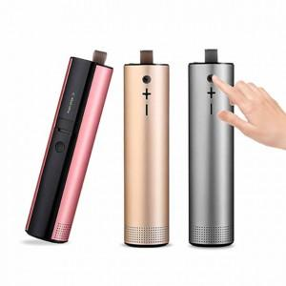

【상세/제작정보】

【인쇄/포장옵션】 | 실크, 레이저 / 포장불가능

【공급단가】 | 수량 | 100~ | 300~ | 500~ | 1,000~ | 3,000~
*VAT별도 | 단가 | 26,400원 | 25,960원 | 25,300원 | 24,860원 | 24,200원

【상품 URL】 | http://www.easy1.co.kr/src/goods_detail.php?gdno=27843

